상품제안서
샤브르 여행용 8종 파우치 | 상품코드: S46128

 |  |  |  |  |  |  | 02-713-8555 | www.synergygift.co.kr
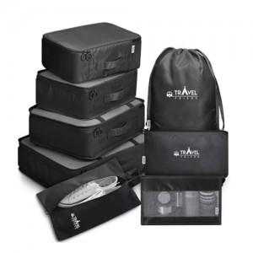

【상세/제작정보】 | <p><span style="font-size: 14pt;">※ 인쇄위치 : 메쉬파우치 L 뒷면</span></p>

【인쇄/포장옵션】 | 실크 / OPP(비닐)

【공급단가】 | 수량 | 50~ | 100~ | 300~ | 1,000~ | 3,000~
*VAT별도 | 단가 | 14,560원 | 13,770원 | 13,100원 | 12,760원 | 12,540원

【상품 URL】 | https://www.synergygift.co.kr:443/src/goods_detail.php?gdno=46128

